AGOSTO
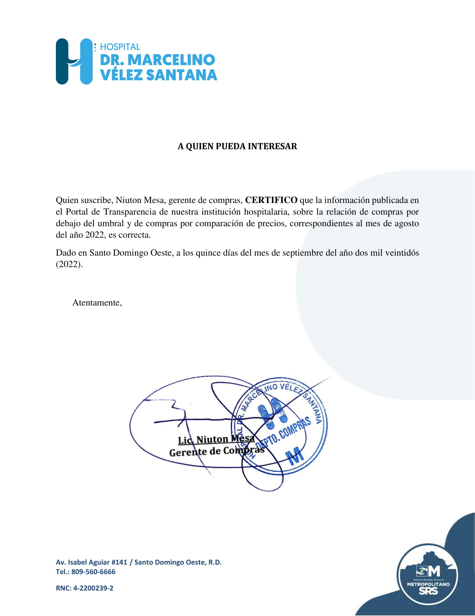
Hospital Dr. Marcelino Velez Santana
Av. Isabel Aguiar #141, Herrera
Sto. Dgo. Oeste
809-560-6666
RELACIÓN DE COMPRAS POR COMPARACIÓN DE PRECIO
MES DE AGOSTO 2022
ORDEN DE COMPRA NO. | PROCESO NO. | NOMBRE DEL SUPLIDOR | MONTO RD$ | FECHA | T/ CREDITO
2022-00517 | CCC-CP-2022-0018 | GRANARIES GROUP,SRL. | 2,745,620.84 | 2022-08-03 | 120 DIAS
2022-00518 | CCC-CP-2022-0017 | INTEGRACIONES TECNOLOGICAS M & A,SRL. | 1,674,452.62 | 2022-08-03 | 120 DIAS
2022-00538 | CCC-CP-2022-0019 | 2 T IMPORTACIONES,SRL. | 703,870.00 | 2022-08-10 | 120 DIAS

 |  | TOTAL | 5,123,943.46

